MART 2026
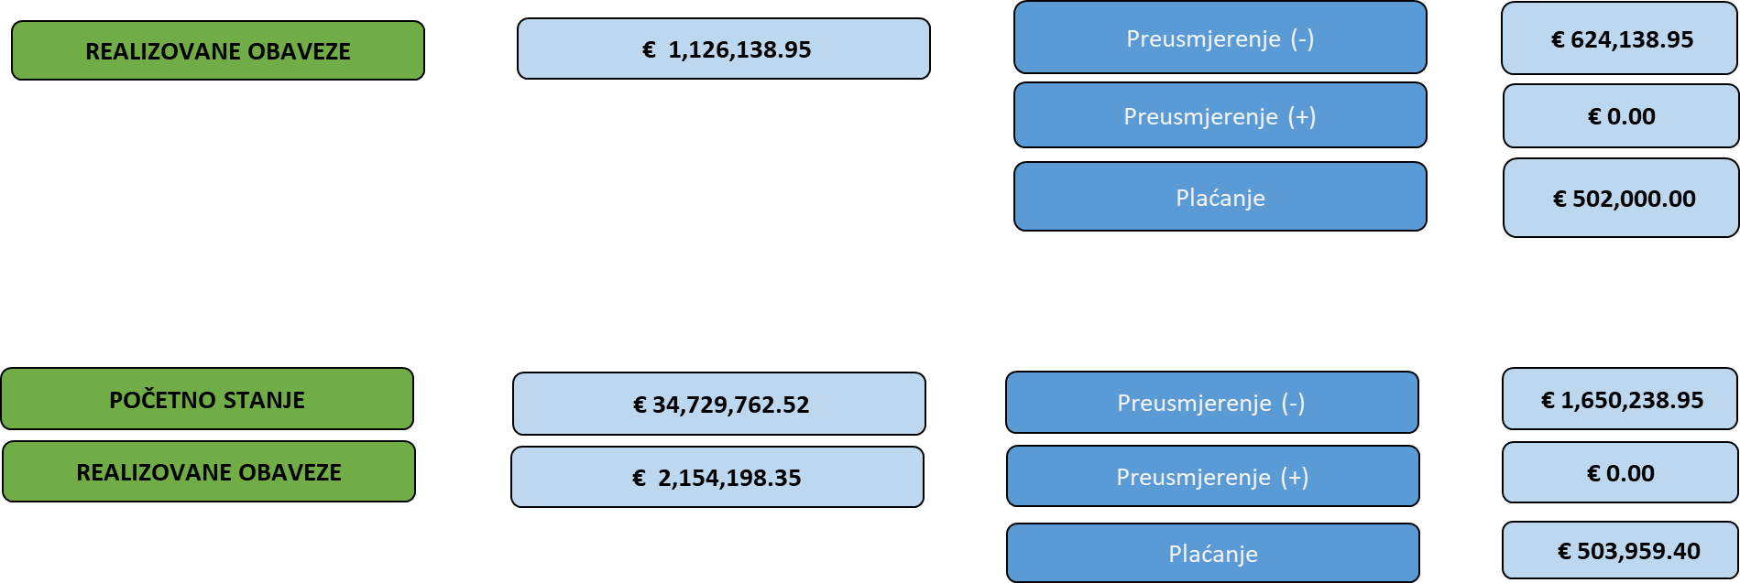
 Ministarstvo finansija IZVRŠENJE TEKUĆE BUDŽETSKE REZERVE
Metodološka napomena:
1. Neophodno je napomenuti da u slučaju da su pojedinačni iznosi i opisi označeni određenim stepenom tajnosti, u skladu sa Zakonom o tajnosti podataka ("Službeni list CG", br. 74/2020.), isti neće biti vidljivi u tabelarnom prikazu, te na osnovu navedenog mogu postojati neslaganja ukupnog iznosa izvršenja tekuće budžetske rezerve i tabelarnog prikaza.

Plaćanje | € 503,959.40
2026-02-17
OBRAZLOŽENJE IZDATKA-Presuda Evropskog suda za ljudska prava u Strazburu-ZAKLJUČAK VLADE CG-11-011/26-43/4 | € 1,959.40
2026-03-13
OBRAZLOŽENJE IZDATKA-COTE-ZAKLJUČAK VLADE CG-11-011/25-4218/3 | € 500,000.00
2026-03-26
OBRAZLOŽENJE IZDATKA-Izvršenje odluke Ustavnog suda Crne Gore-ZAKLJUČAK VLADE CG-11-011/25-1554/1 | € 2,000.00
Preusmjerenje (-) | € 1,650,238.95
2026-02-16
OBRAZLOŽENJE IZDATKA-Informacija o potrebi uspostavljanja fizičkog obezbjeđenja lica, objekata i imovine u obrazovno-vaspitnim ustanovama u Crnoj Gori-ZAKLJUČAK VLADE CG-11-011/26-109/3 | € 922,500.00
2026-02-05
OBRAZLOŽENJE IZDATKA-Podrška Crnogorskom olimpijskom komitetu-ZAKLJUČAK VLADE CG-11-011/26-204/2 | € 53,600.00
2026-03-12
OBRAZLOŽENJE IZDATKA-Obezbjeđivanje sredstava za realizaciju Samita EU-Zapadni Balkan-ZAKLJUČAK VLADE CG-11-011/26-397/2 | € 420,857.47
2026-02-24
OBRAZLOŽENJE IZDATKA-Podrška Košarkaškom savezu Crne Gore-ZAKLJUČAK VLADE CG-11-011/26-476/2 | € 50,000.00
2026-03-04
OBRAZLOŽENJE IZDATKA-Informacija o potrebi hitne evakuacije crnogorskih državljana sa Bliskog istoka-ZAKLJUČAK VLADE CG-11-011/26-766/2 | € 203,281.48
Grand Total | € 2,154,198.35

